112 理容・美容所数（人口10万人当たり）
112 理容・美容所数（人口10万人当たり）

 | 時点 2023(R5)年度末（毎年）
 | 単位 所 |  |  |  |  |  |  | 偏差値 |  | 32.6
順位 |  | 都道府県名 |  | 数 値 |  | 順位 | 都道府県名 |  | 数 値

 |  |  | 全 国 |  | 309.1 | 24 |  | 三 重 |  | 364.6
1 |  |  | 秋 田 |  | 561.4 | 25 |  | 山 口 |  | 362.9
2 |  |  | 山 形 |  | 513.0 | 26 |  | 岐 阜 |  | 362.3
3 |  |  | 岩 手 |  | 453.9 | 27 |  | 栃 木 |  | 355.1
4 |  |  | 山 梨 |  | 452.5 | 28 |  | 熊 本 |  | 352.1
5 |  |  | 徳 島 |  | 444.7 | 29 |  | 静 岡 |  | 350.9
6 |  |  | 愛 媛 |  | 437.5 | 30 |  | 茨 城 |  | 350.1
7 |  |  | 鳥 取 |  | 429.6 | 31 |  | 長 野 |  | 343.1
8 |  |  | 和歌山 |  | 429.1 | 31 |  | 佐 賀 |  | 343.1
9 |  |  | 高 知 |  | 428.5 | 33 |  | 北海道 |  | 334.9
10 |  |  | 島 根 |  | 420.9 | 34 |  | 岡 山 |  | 328.1
11 |  |  | 宮 崎 |  | 415.8 | 35 |  | 広 島 |  | 324.4
12 |  |  | 青 森 |  | 413.9 | 36 |  | 京 都 |  | 319.9
13 |  |  | 大 分 |  | 411.6 | 37 |  | 宮 城 |  | 306.9
14 |  |  | 鹿児島 |  | 410.3 | 38 |  | 滋 賀 |  | 306.5
15 |  |  | 新 潟 |  | 409.0 | 39 |  | 大 阪 |  | 302.8
16 |  |  | 群 馬 |  | 391.1 | 40 |  | 福 岡 |  | 295.2
17 |  |  | 福 島 |  | 386.2 | 41 |  | 奈 良 |  | 284.3
18 |  |  | 福 井 |  | 383.6 | 42 |  | 兵 庫 |  | 271.6
19 |  |  | 香 川 |  | 383.4 | 43 |  | 愛 知 |  | 255.1
20 |  |  | 石 川 |  | 379.8 | 44 |  | 東 京 |  | 249.2
21 |  |  | 長 崎 |  | 376.2 | 45 | ◎ | 千 葉 |  | 237.8
22 |  |  | 沖 縄 |  | 374.5 | 46 |  | 埼 玉 |  | 226.0
理容・美容所数 （人口10万人当たり）
北海道 | 334.9
青 森 | 413.9
岩 手 | 453.9
宮 城 | 306.9
秋 田 | 561.4
山 形 | 513
福 島 | 386.2
茨 城 | 350.1
栃 木 | 355.1
群 馬 | 391.1
埼 玉 | 226
千 葉 | 237.8
東 京 | 249.2
神奈川 | 188.7
新 潟 | 409
富 山 | 366.9
石 川 | 379.8
福 井 | 383.6
山 梨 | 452.5
長 野 | 343.1
岐 阜 | 362.3
静 岡 | 350.9
愛 知 | 255.1
三 重 | 364.6
滋 賀 | 306.5
京 都 | 319.9
大 阪 | 302.8
兵 庫 | 271.6
奈 良 | 284.3
和歌山 | 429.1
鳥 取 | 429.6
島 根 | 420.9
岡 山 | 328.1
広 島 | 324.4
山 口 | 362.9
徳 島 | 444.7
香 川 | 383.4
愛 媛 | 437.5
高 知 | 428.5
福 岡 | 295.2
佐 賀 | 343.1
長 崎 | 376.2
熊 本 | 352.1
大 分 | 411.6
宮 崎 | 415.8
鹿児島 | 410.3
沖 縄 | 374.5
23 |  |  | 富 山 |  | 366.9 | 47 |  | 神奈川 |  | 188.7

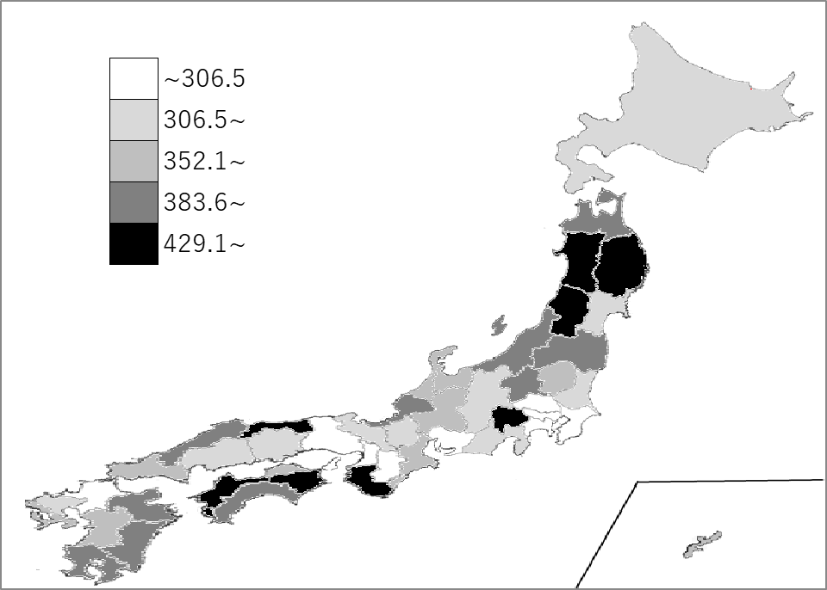
千葉県の推移
令和元年度末 | 227 | 45
令和2年度末 | 228.2 | 45
令和3年度末 | 232 | 45
令和4年度末 | 235.7 | 45
令和5年度末 | 235.7 | 45

《備 考》 ・資料出所 総務省統計局「社会生活統計指標」 ・参 考 千葉県の理容･美容所数は、14,882所で8位。全国は、384,367所。

